CONSULTA
 | División Financiera
 | Sección de Inventarios
 | Consulta de Elementos
 | Elementos MAYORES

Descripción

U.A.A. | 6570 - ESCUELA DE ING.DE SISTEMAS
No. Inv. | Descripción | Marca | Serial | Valor | Fecha Recibido | Ubicación | Responsable | Foto
22090 | VENTILADOR DE SOBREMESA SERIE 01529 | SHIMASU | MARCADO | $ 25,170.20 | 19/10/2006 | LABORATORIOS PESADOS | FERNANDO ANTONIO ROJAS MORALES | 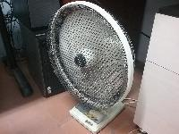 📷
106737 | TABLET NEW IPAD 64 GB WIFI + 4 G BLACK **SEGUN COTIZACION 13100 DE NOVIEMBRE 20/2012, NEXUS (1) | APPLE | DYTJ6DNRDVGJ | $ 1,600,000.00 | 22/11/2012 | LABORATORIOS PESADOS | FERNANDO ANTONIO ROJAS MORALES | 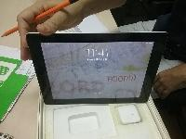 📷
110081 | COMPUTADOR MODELO OPTIPLEX 9010 MINITORRE, PROCESADOR INTEL CORE I7 3770 3RA GENERACION, SEGUN COTIZACION 54818587. | DELL | JV368Y1 | $ 1,828,000.00 | 17/09/2013 | LABORATORIOS PESADOS | FERNANDO ANTONIO ROJAS MORALES | 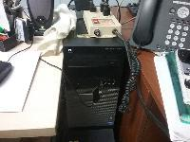 📷
116842 | COMPUTADOR DE ESCRITORIO DELL OPTIPLEX 9020 INTEL CORE I7 4770, RAM DE 8 GB, DISCO DURO DE 1 TB, MONITOR DE 22 PULGADAS. (SISTEMAS) | DELL | 829PM22 | $ 2,040,900.00 | 25/07/2023 | LABORATORIOS PESADOS | ROJAS MORALES FERNANDO ANTONIO | 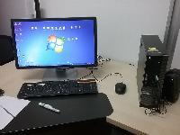 📷
126626 | PUESTO DE TRABAJO TIPO I 1.50 X 1.50 MTS (LP 232) |  | MARCADO | $ 1,590,349.00 | 2019-06-09 | LABORATORIOS PESADOS | ROJAS MORALES FERNANDO ANTONIO | 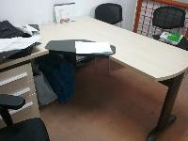 📷
127748 | SILLA S3-A TIPO ISONET (SISTEMAS LP 223) |  | MARCADO | $ 141,500.00 | 2016-05-04 | LABORATORIOS PESADOS | FERNANDO ANTONIO ROJAS MORALES | 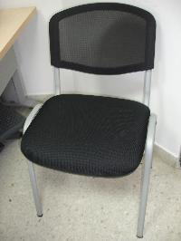 📷
127749 | SILLA S3-A TIPO ISONET (SISTEMAS LP 223) |  | MARCADO | $ 141,500.00 | 2016-05-04 | LABORATORIOS PESADOS | FERNANDO ANTONIO ROJAS MORALES | 📷
131102 | TELEFONO IP MOD: 9620 | AVAYA | 09N502308461 | $ 644,000.00 | 26/07/2016 | LABORATORIOS PESADOS | FERNANDO ANTONIO ROJAS MORALES | 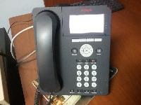 📷
153211 | COMPUTADOR PORTATIL MARCA HP PROBOOK 440 G5 DE 14 PULGADAS PROCESADOR INTEL CORE I5 8250U 1.6 GHZ MEMORIA RAM DE 8 GB DDR4 DISCO DURO DE 256 SSD M.2 WEB CAM ACCESORIOS: MALETIN Y MOUSE CON LICENCIA DE WINDOW 10 HOME EDICION 64 BITS | HP | 5CD9053BPV | $ 2,099,261.00 | 13/03/2024 | CENTIC | ROJAS MORALES FERNANDO ANTONIO | 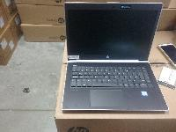 📷
155451 | TABLET SAMSUNG GALAXY TAB A 8.0 WIFI - 16GB | SAMSUNG | R52M60H33SW | $ 519,200.00 | 2020-05-03 | LABORATORIOS PESADOS, ASIGNADA AL PROFESOR FERNANDO ROJAS DE LA ESCUELA DE ING. DE SISTEMAS, OFICINA DOCENTE. | FERNANDO ANTONIO ROJAS MORALES | 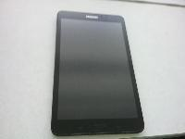 📷
160776 | COMPUTADOR PORTATIL NOTEBOOK TP L490, PROCESADOR CORE I5, MEMORIA 8GB, 256GB SSD, W10P, WARRANTY 3Y ONSITE | LENOVO | PF-2BJ9JF | $ 2,701,800.00 | 13/03/2024 | CENTIC, ESTE ELEMENTO SERA TRASLADADO A LA RESIDENCIA DEL FUNCIONARIO | ROJAS MORALES FERNANDO ANTONIO | 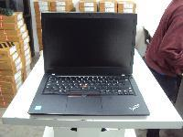 📷
178524 | COMPUTADOR PORTÁTIL. | HP PRO BOOK 440 G10 | 5CD347F2N5 | $ 2,581,200.00 | 13/03/2024 | LABORATORIOS PESADOS | ROJAS MORALES FERNANDO ANTONIO | 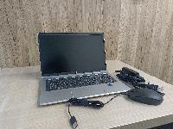 📷
178697 | PUESTO DE TRABAJO EN U, PARA OFICINA DE PROFESOR, INCLUYE 3 SUPERFICIES, 3 PEDESTALES METáLICOS EN U, ARCHIVADOR DE 3 CAJONES, FALDóN FRONTAL Y PERFORACIONES PASACABLES | VENTANAR | SIN | $ 3,000,000.00 | 2024-12-06 | LABORATORIOS PESADOS | FERNANDO ANTONIO ROJAS MORALES | 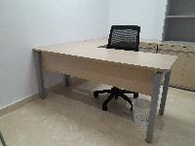 📷
178721 | SILLA OPERATIVA GIRATORIA REFERENCIA WIWA O SIMILAR, CON ESPALDAR ALTO EN MALLA GRADUABLE UP DOWN, MECANISMO SYPR MOVIMIENTO SINCRONIZADO DE 2 PALANCAS Y 5 POSICIONES DE BLOQUEO, ASIENTO TAPIZADO EN PRANNA, ESPUMA DE ALTA DENSIDAD, SISTEMA DE TENSIóN CON PERILL | VENTANAR | SIN | $ 909,999.30 | 2024-12-06 | LABORATORIOS PESADOS | FERNANDO ANTONIO ROJAS MORALES | 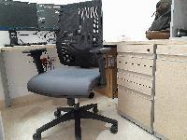 📷
178745 | TABLERO EN FORMICA EXPOGRAFO EN FORMICA PIZARRóN BRILLANTE, COLGADO A PARED CON SISTEMA COLA DE PATO, MARCO EN ALUMINIO EN PINTURA ELECTROESTáTICA, PORTA BORRADOR EN ACERO INOXIDABLE | VENTANAR | SIN | $ 860,000.00 | 2024-12-06 | LABORATORIOS PESADOS | FERNANDO ANTONIO ROJAS MORALES | 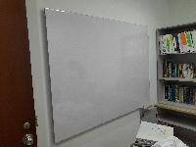 📷
178769 | MODULO ALMACENAMIENTO VERTICAL TIPO FOLDERAMA EN MADECOR CON ENTRE PAñOS INTERNOS - 3 ESPACIOS UTILES | VENTANAR | SIN | $ 1,650,000.00 | 2024-12-06 | LABORATORIOS PESADOS | FERNANDO ANTONIO ROJAS MORALES | 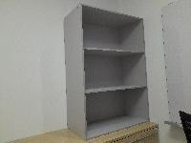 📷
178849 | SILLA INTERLOCUTORA REFERENCIA BARU O SIMILAR, CON ASIENTO TAPIZADO EN PRANNA, ESPUMA DE ALTA DENSIDAD, ESPALDAR PLáSTICO MICROPERFORADO, ESTRUCTURA DE 4 PATAS EN PINTURA ELECTROESTáTICA | VENTANAR | SIN | $ 405,000.00 | 2024-12-06 | LABORATORIOS PESADOS | FERNANDO ANTONIO ROJAS MORALES | 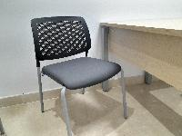 📷
178850 | SILLA INTERLOCUTORA REFERENCIA BARU O SIMILAR, CON ASIENTO TAPIZADO EN PRANNA, ESPUMA DE ALTA DENSIDAD, ESPALDAR PLáSTICO MICROPERFORADO, ESTRUCTURA DE 4 PATAS EN PINTURA ELECTROESTáTICA | VENTANAR | SIN | $ 405,000.00 | 2024-12-06 | LABORATORIOS PESADOS | FERNANDO ANTONIO ROJAS MORALES |  📷
178883 | BIBLIOTECA BAJA CON ENTREPAñO Y PUERTAS. | VENTANAR | SIN | $ 520,000.00 | 2024-12-06 | LABORATORIOS PESADOS | FERNANDO ANTONIO ROJAS MORALES | 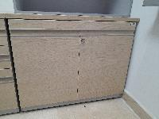 📷
Total |  |  |  | $ 23,662,879.50 |  |  |  | 19

 |  |  |  |  | 0

